Funktionspruefung
Konto | Bezeichnung | Vortrag | Soll | Haben | Saldo errechnet | Saldo aus Datenbank
 |  | 01.01.2016 | 01.01.2016 | 01.01.2016 | 01.01.2016 | 01.01.2016
 |  | 31.12.2016 | 31.12.2016 | 31.12.2016 | 31.12.2016 | 31.12.2016
180000 | #START_REDIPRO | #START_REDIPRO | #START_REDIPRO | #START_REDIPRO | #VALUE! | #START_REDIPRO
160000 | #START_REDIPRO | #START_REDIPRO | #START_REDIPRO | #START_REDIPRO | #VALUE! | #START_REDIPRO

 |  | 0.00 | 0.00 | 0.00 | #VALUE! | 0.00
 | Voraussetzungen für die Daten-Abfrage:
 | Laufenden Instanz RediPro
 | user eingeloggt
 | Installiertes ExcelAddIn RediPro
 | Konstistenz RediPro-Version zu ExcelAddIn
 | Version-RediPro | #START_REDIPRO
 | Version-ExcelAddIn | 1.108.0.0
 | Versionen sind ungleich. Bitte wenden Sie sich an den Kundendienst

 | 1. Laden Sie das Verbindungsobjekt herunter 2. Starten Sie RediPro 3. Wählen Sie das Verbindungsobjekt aus 4. Loggen Sie sich mit user ohne Passwort ein. 5. Drücken Sie F9 zum aktualisieren.

 | Link zum Download .NET-Framework (falls erforderlich)

1. | Verbindungsobjekt herunterladen KundeO9999Test@db17.redipro.de33060P9999Test.xml

2. | Redipro Online starten

3. | Datenbank Verbindung auswählen | 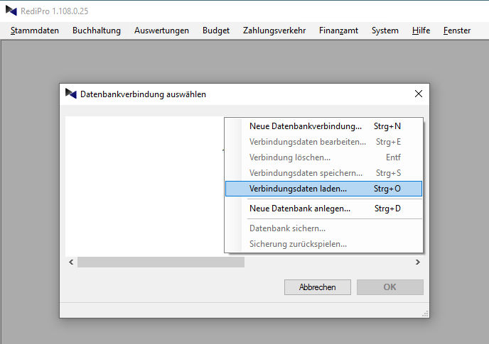
4. | Einloggen | 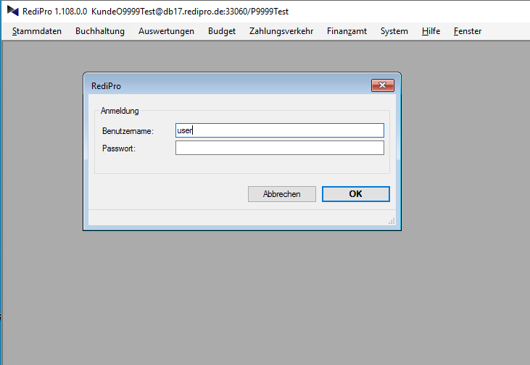
5. | ExcelAddIn aus der Anwendung (Menü->Hilfe -> Excel AddIn aktualisieren) herunterladen und in Excel installieren.
6. | Drücken Sie F9 zum aktualisieren der Excel-Tabelle.

 | Online-Hilfe anfordern

